LINE
## LINEDATA
ID | BUS_ID1 | BUS_ID2 | NAME BUS | kV | CID | FLAG | FLAG2 | FLAG3 | LENGTH [km] | nFault [per km per year] | R [Ohm/km] | X [Ohm/km] | B [microS/km] | RATEA [A]
1 | 2 | 1 | #REF! | 12 | 1 | 1 | 0 | 0 | 1 | 1 | 0.0432 | 0.432 | 0 | 300
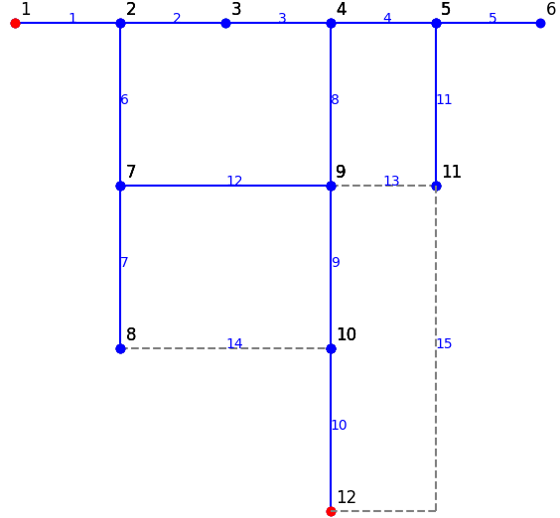
2 | 3 | 2 | #REF! | 12 | 1 | 1 | 1 | 1 | 1 | 1 | 0.0864 | 0.288 | 0 | 200

